Trang_bìa
Posts and Telecommunications Institute of Technology |  |  |  |  |  |  | Thiết kế |  | Tài liệu phát triển |  | Tên hệ thống |  |  | Quản Lý CV |  |  |  |  | Người tạo |  | DuyNVH | Ngày tạo |  | 2018-05-10
 |  |  |  |  |  |  |  |  |  |  |  |  |  |  |  |  |  |  | Người cập nhật |  |  | Ngày cập nhật
 |  |  |  |  |  |  |  |  |  |  | Màn hình (ID) |  |  | Register |  |  | Màn hình (Tên) |  | Màn hình đăng ký

 | ỨNG DỤNG BÁN MĨ PHẨM Tài liệu phát triển hệ thống

 | Version 1.0.1

 |  |  |  |  |  |  |  |  |  | 1. Mục đích |  |  |  | 7. Giao diện màn hình
 |  |  |  |  |  |  |  |  |  | 2. Giới hạn hoạt động |  |  |  | 8. Danh sách hạng mục
 |  |  |  |  |  |  |  |  |  | 3. Giới hạn hệ thống |  |  |  | 9. Khái quát chức năng
 |  |  |  |  |  |  |  |  |  | 4. Chức năng liên quan |  |  |  | 10. Xử lý chi tiết
 |  |  |  |  |  |  |  |  |  | 5. Không bao gồm
 |  |  |  |  |  |  |  |  |  | 6. Sơ đồ

Posts and Telecommunications Institute of Technology |  |  |  |  |  |  | Thiết kế |  | Tài liệu phát triển |  | Tên hệ thống |  |  | Quản lý CV |  |  |  |  | Người tạo |  | DuyNVH | Ngày tạo |  | 2018-05-10
 |  |  |  |  |  |  |  |  |  |  |  |  |  |  |  |  |  |  | Người cập nhật |  |  | Ngày cập nhật
 |  |  |  |  |  |  |  |  |  |  | Màn hình (ID) |  |  | Register |  |  | Màn hình (Tên) |  | Màn hình đăng ký

 | Lịch sử chỉnh sửa

 | Ver |  | Ngày cập nhật |  |  | Nội dung cập nhật |  |  |  |  |  |  |  | Người cập nhật
 |  |  |  |  |  |  |  |  |  |  |  |  |  |  |  | Ngày duyệt |  | Người duyệt |  | Ngày duyệt |  |  | Người duyệt
 | 1 |  | 2018-05-10 |  |  | Tạo mới |  |  |  |  |  |  |  | DuyNVH

Posts and Telecommunications Institute of Technology |  |  |  |  |  |  | Thiết kế |  | Tài liệu phát triển |  | Tên hệ thống |  |  | Quản lý CV |  |  |  |  | Người tạo |  | BangNB | Ngày tạo |  | 2018-05-10
 |  |  |  |  |  |  |  |  |  |  |  |  |  |  |  |  |  |  | Người cập nhật |  |  | Ngày cập nhật
 |  |  |  |  |  |  |  |  |  |  | Màn hình (ID) |  |  | Register |  |  | Màn hình (Tên) |  | Màn hình đăng ký

 | 1. Mục đích
 |  | - Dùng để người dùng đăng ký thông tin vào ứng dụng

 | 2. Giới hạn hoạt động
 |  | Không có

 | 3. Giới hạn hệ thống
 |  | Không có

 | 4. Chức năng liên quan
 |  | Chức năng đăng ký tài khoản

 | 5. Không bao gồm
 |  | Không có

Posts and Telecommunications Institute of Technology |  |  |  |  |  |  | Thiết kế |  | Tài liệu phát triển |  | Tên hệ thống |  |  | Quản lý CV |  |  |  |  | Người tạo |  | DuyNVH | Ngày tạo |  | 2018-05-10
 |  |  |  |  |  |  |  |  |  |  |  |  |  |  |  |  |  |  | Người cập nhật |  |  | Ngày cập nhật
 |  |  |  |  |  |  |  |  |  |  | Màn hình (ID) |  |  | Register |  |  | Màn hình (Tên) |  | Màn hình đăng ký

Màn hình đăng ký
 | 6. Sơ đồ

Màn hình đăng nhập
Khởi động hệ thống

User

 | Table

 |  |  | № | Loại | Tên |  |  |  |  |  |  | I/O |  |  | Ghi chú
 |  |  | 1 | M | users |  |  | Table quản lý người dùng |  |  |  |  | I
 |  |  | 2
 |  |  | 4
 |  |  | 5
 |  |  | 6
 |  |  | 7
 |  |  | 8
 |  |  | 9
 |  |  | 10

 |  |  |  | ※ Loại (M: Master / T: Transaction table / Ⅰ: INI file / W: work table / V: view / S: stored procedures / L: SQL loader / F: file)

Thiết_kế
Posts and Telecommunications Institute of Technology |  |  |  |  |  | Thiết kế |  |  |  |  | Tài liệu phát triển |  |  |  | Tên hệ thống |  |  |  | Quản lý CV |  |  |  |  | Người tạo | DuyNVH | Ngày tạo | 2018-05-10
 |  |  |  |  |  |  |  |  |  |  |  |  |  |  |  |  |  |  |  |  |  |  |  | Người cập nhật |  | Ngày cập nhật
 |  |  |  |  |  |  |  |  |  |  |  |  |  |  | Màn hình (ID) |  |  |  | Login |  | Màn hình (Tên) |  |  | Màn hình đăng nhập

 | 7. Giao diện màn hình

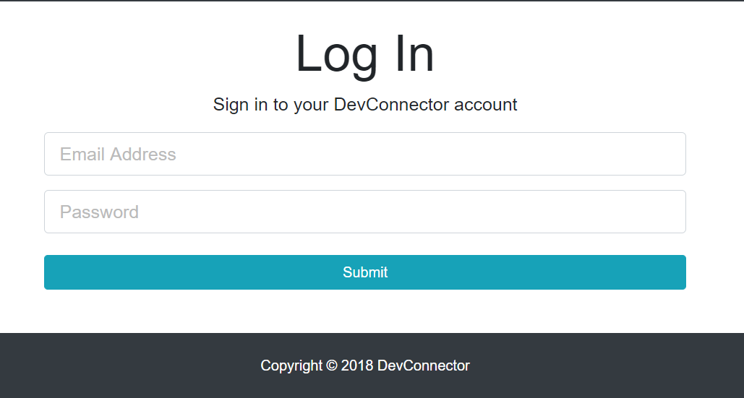

Posts and Telecommunications Institute of Technology |  |  |  |  |  | Thiết kế |  |  |  |  | Tài liệu phát triển |  |  |  | Tên hệ thống |  |  |  | Quản lý CV |  |  |  |  | Người tạo | DuyNVH | Ngày tạo | 2018-05-10
 |  |  |  |  |  |  |  |  |  |  |  |  |  |  |  |  |  |  |  |  |  |  |  | Người cập nhật |  | Ngày cập nhật
 |  |  |  |  |  |  |  |  |  |  |  |  |  |  | Màn hình (ID) |  |  |  | Login |  | Màn hình (Tên) |  |  | Màn hình đăng nhập

 | 8. Danh sách hạng mục

 |  | [Vùng hiển thị]

 |  | № | Tên hạng mục |  |  | Loại dữ liệu |  |  | Độ dài |  |  | Bắt buộc |  | I/O | Control |  |  | Format |  | Ghi chú
 |  | 1 | Email |  |  | Chuỗi chữ |  |  |  | 32 |  |  | Y | In | Textbox
 |  | 2 | Password |  |  | Chuỗi chữ |  |  |  | 64 |  |  | Y | In | Textbox |  |  | Password |  | Hiển thị ********

 |  | [Vùng nút]
 |  | № | Tên hạng mục |  |  |  |  |  | Control |  |  |  |  |  |  | Ghi chú
 |  | 1 | Submit |  |  |  |  |  | Button

 |  |  |  |  |  | Thiết kế |  |  |  |  | Tài liệu phát triển |  |  |  | Tên hệ thống |  |  |  | Quản lý CV |  |  |  |  | Người tạo | DuyNVH | Ngày tạo | 2018-05-10
 |  |  |  |  |  |  |  |  |  |  |  |  |  |  |  |  |  |  |  |  |  |  |  | Người cập nhật |  | Ngày cập nhật
 |  |  |  |  |  |  |  |  |  |  |  |  |  |  | Màn hình (ID) |  |  |  | Login |  | Màn hình (Tên) |  |  | Màn hình đăng nhập

Posts and Telecommunications Institute of Technology

 | 9. Khái quát chức năng
 |  | (1) Hiển thị ban đầu
 |  |  | 1. Hiển thị màn hình ở trạng thái nhập thông tin để đăng nhập

 |  | (2) Xử lý đăng nhập
 |  |  | 1. Nhấn nút Submit thì thực hiện xử lý đăng nhập
 |  |  | 2. Đăng nhập thành công thì di chuyển sang màn hình Dashboard,
 |  |  | trường hợp nếu bỏ trống không nhập thì báo ô trống, không thực hiện di chuyển màn hình

 |  |  |  |  |  | Thiết kế |  |  |  |  | Tài liệu phát triển |  |  |  | Tên hệ thống |  |  |  | Quản lý CV |  |  |  |  | Người tạo | DuyNVH | Ngày tạo | 2018-05-10
 |  |  |  |  |  |  |  |  |  |  |  |  |  |  |  |  |  |  |  |  |  |  |  | Người cập nhật |  | Ngày cập nhật
 |  |  |  |  |  |  |  |  |  |  |  |  |  |  | Màn hình (ID) |  |  |  | Login |  | Màn hình (Tên) |  |  | Màn hình đăng nhập

Posts and Telecommunications Institute of Technology

 | 10. Xử lý chi tiết
 |  | (1) Hiển thị ban đầu
 |  |  | 1. Thực hiện khởi tạo màn hình ban đầu
 |  |  |  | [Vùng nhập]
 |  |  |  | № | Tên hạng mục |  |  |  | Nội dung hiển thị |  |  |  |  |  |  |  |  |  |  | Giá trị |  |  | Sử dụng |  | Ghi chú
 |  |  |  | 1 | Email |  |  |  |  |  |  |  |  |  |  |  |  |  |  | Blank |  |  | Có thể
 |  |  |  | 2 | Password |  |  |  |  |  |  |  |  |  |  |  |  |  |  | Blank |  |  | Có thể

 |  |  |  | [Vùng nút]
 |  |  |  | № | Tên hạng mục |  |  |  | Nội dung hiển thị |  |  |  |  |  |  |  |  |  |  | Giá trị |  |  | Sử dụng |  | Ghi chú
 |  |  |  | 1 | Submit |  |  |  |  |  |  |  |  |  |  |  |  |  |  |  |  |  | Có thể

 |  | (2) Xử lý đăng nhập
 |  |  | 1. Nhấn nút Đăng nhập thì thực hiện xử lý.
 |  |  | 2. Xử lý check
 |  |  |  | a. Check hạng mục

 |  |  |  |  | Tên hạng mục |  |  |  | Nội dung check |  |  |  |  |  |  |  |  |  |  |  |  | Mã lỗi
 |  |  |  | 1 | Email |  |  |  | Trường hợp chưa nhập, báo lỗi |  |  |  |  |  |  |  |  |  |  |  |  | VALIDATE_MESSAGE_USER_EMAIL_EMPTY |  |  |  |  |  | Email field is required
 |  |  |  | 2 | Password |  |  |  | Trường hợp chưa nhập, báo lỗi |  |  |  |  |  |  |  |  |  |  |  |  | VALIDATE_MESSAGE_USER_PASSWORD_EMPTY |  |  |  |  |  | Password field is required
 |  |  |  | 3 | Email |  |  |  | Trường hợp email không đúng định dạng |  |  |  |  |  |  |  |  |  |  |  |  | VALIDATE_MESSAGE_USER_EMAIL_INVALID |  |  |  |  |  | Email field is invalid
 |  |  |  | 4 | Email |  |  |  | Trường hợp email không tồn tại |  |  |  |  |  |  |  |  |  |  |  |  | ERROR_MESSAGE_USER_NOT_FOUND |  |  |  |  |  | User is not found
 |  |  |  | 5 | Password |  |  |  | Trường hợp mật khẩu không đúng |  |  |  |  |  |  |  |  |  |  |  |  | ERROR_MESSAGE_USER_PASSWORD_INCORECT |  |  |  |  |  | Password incorrect

 |  |  |  | (1) Lấy thông tin email
 |  |  |  | Table trích xuất |  |  | users
 |  |  |  | Điều kiện |  |  |  | users.email |  |  |  |  |  |  |  | ＝ | Email
 |  |  |  |  |  |  |  | users.password |  |  |  |  |  |  |  | = | Password

 |  |  |  | - Sau khi thêm thành công thì chuyển sang màn hình Dashboard
 |  |  |  | - Còn có lỗi xảy ra thì hiện thông báo lỗi ở màn hình này

